第１回理事会（展示)
展示の部 確認事項

 | 1 | 県中文祭実施要項について
 |  | 県文連ホームページより「県文祭実施要項(展示の部)」提出フォームをダウンロード。
 |  | 「文化連盟HP」→「各専門部 各理事長 評議員 資料ダウンロード《提出･報告書等》」
 |  | →「展示の部 各専門部実施要項」をダウンロードし、入力後メール送信。

 | ２ | 教師実行委員を決定し要項に入力（名簿作成）メールにて提出

展示：パネル数減に伴う、
作品厳選(減)について説明
 | 3 | 各専門部での検討事項
 |  | ①会場レイアウト図、各部門発表基準より、てだこホール施設内、展示会場・発表スペースの確認。
 |  | ②今年度の展示発表基準の確認。参考までに前年度の基準を掲載しています。 実施要項の発表基準（各地区への割り当て等）をご確認ください。
 |  | ◯各教科部門へのパネルの割り当てはパネル借用数が限られているため、ある程度調整しています。 （パネル必要数の増減があれば近隣の専門部との調整となります。事務局までご連絡下さい）
 |  | ◯机の数はある程度の目安です。スペースに入る程度であれは増減できますので、変更があれば 実施要項の机の数を訂正して下さい。
 |  | ③専門委員長へのデータ提出先 メールアドレスの記入。（正確に記入して提出お願いします）

該当年度の報告締め切り日を設定
 |  | ※上記の内容を各専門部で検討し、専門委員長は8月4日（月）までに県文連へメール で報告して下さい。
 |  | o-chubun@chorus.ocn.ne.jp

該当年度の報告締め切り日を設定
 | ４ | 各専門部長の確認事項
 |  | ①各地区申込方法と提出期日の確認（各専門部実施要項記載）
 |  | ※本年度、地区中文祭前の締切日を設定している地区もあります。
 |  | ②作品搬入＆搬出の日程確認（各専門部実施要項記載）
該当年度の報告締め切り日を設定
 |  | ※各専門部で搬入期日や時間の日程調整をお願い致します。
 |  | ※搬入＆搬出に関わる依頼公文の発送については、専門委員長が取りまとめて、１0月２日(第１回
 |  | 実行委員会）にご報告下さい。その後事務局より依頼公文(FAX)を各学校へ送信致します。

 | 5 | 表彰について
 |  | （１）第3１回県中文祭にて展示各専門部より、「○○専門部最優秀賞」を1点選出する。
 |  | （２）令和8年度全国中学校総合文化祭（東京大会）への出品推薦作品を選出する。原則として（１）と同作品とする。
 |  | ただし、（１）が3学年生徒の作品の場合、１・２学年生徒の作品から選出する。
 |  | （３）（２）は、〔国語（書道）〕専門部より6点、〔美術科、美術部〕専門部より6点、その他専門部より各１点選出する。

 | ６ | 展示の部 今後の予定
 |  | 日 付 | 内 容 | 詳 細
 |  | 8月 ４日(月) | 各専門部実施要項 提出締め切り | （各専門部実行委員決定＆実施要項見直し）
 |  | ９月１１日(木) | 展示部会実施 専門部での検討＆確認 | （各専門部実施要項検討＆確認）
 |  | １０月 ２日(金) | 第１回実行委員会 | （大会役割分担＆搬出入公文依頼提出）
 |  | １１月 ７日(火) | 作品名簿報告締切 | （大会誌原稿納期の関係上、３週間前）
 |  | １２月 ５日(金) | 前日準備＆作品搬入＆作品展示
 |  | １２月 ６日(土) | 第3１回沖縄県中学校総合文化祭

会場レイアウト図①
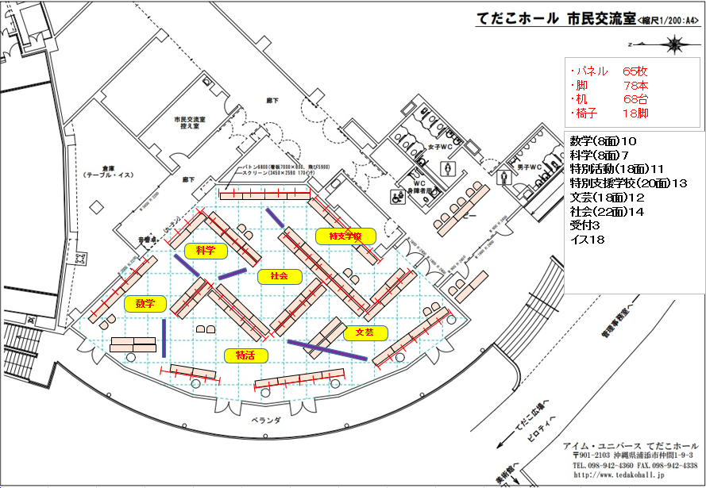

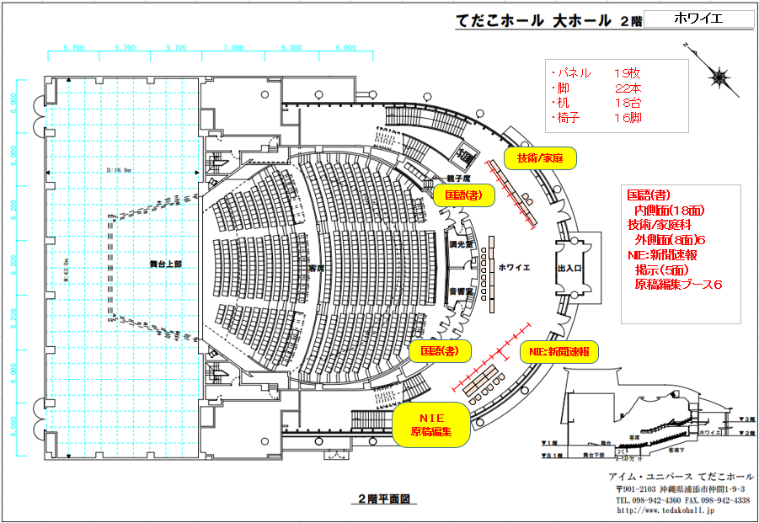
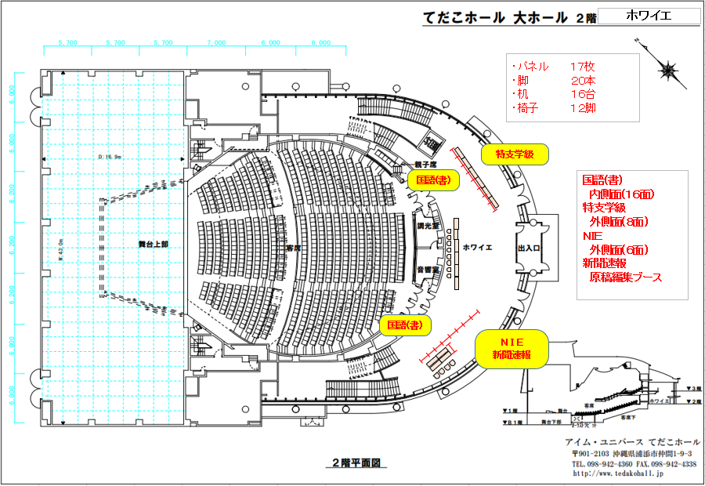

会場レイアウト図②
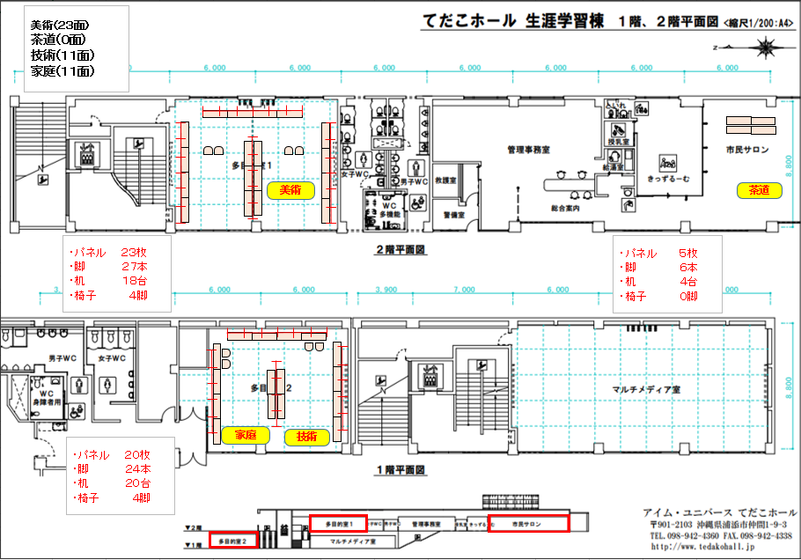

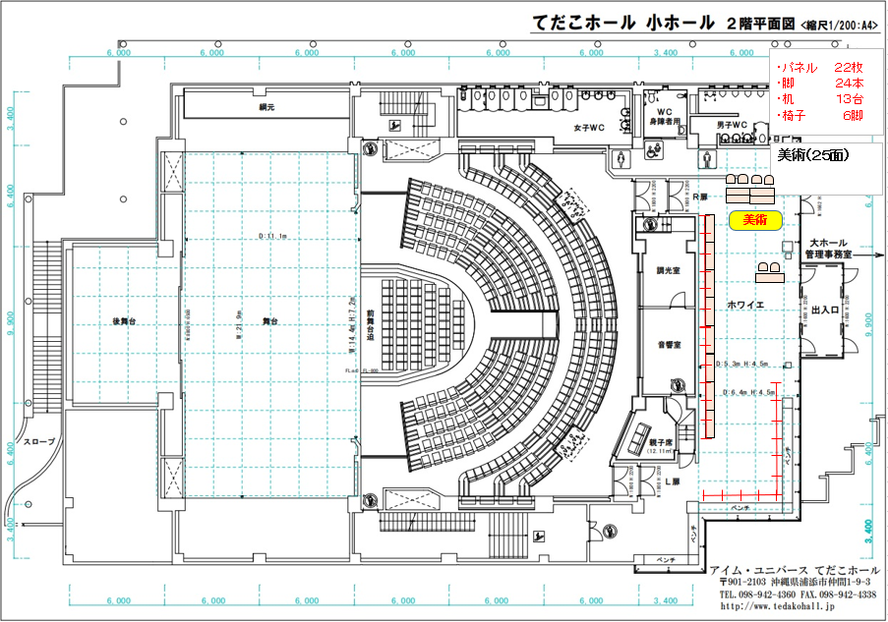

各部門基準(展示)
基本情報入力
 |  |  | 第 | 31 | 回 沖縄県中学校総合文化祭 展示部門 発表基準

 |  |  | 開催期日：令和７年１２月６日（土）
 |  |  | 展示会場：アイム・ユニバースてだこホール 市民交流室・多目的室

1 | 2 | 3 | 4 | 5 | 6 | 7 | 8 | 9 | 10 | 11 | 12 | 13 | 14 | 15 | 16 | 17 | 18
○展示部門 各専門部発表基準
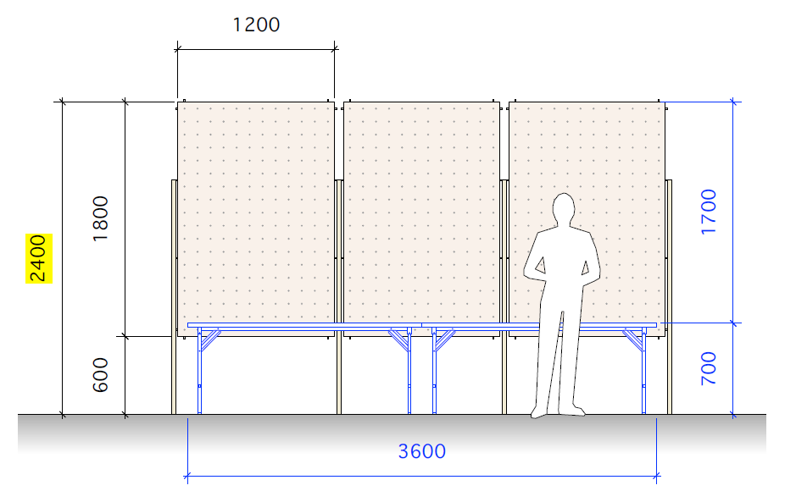

発表基準は、前年度（R6)のものです。
今年度の各地区の出品作品数を
調整し、入力してください。

 |  | 中文祭展示発表基準および割当 |  |  |  |  |  |  |  | 場所 | 前年度 パネル数 | パネル |  | 机 |  | 椅子
1 | 国語（書道） | ・県中文連より ２０～２５点程度 （１）全国中文祭出品作品 １０点 （２）全琉書道図画展 最優秀作品 １０～１５点程度 ・各地区から推薦される出品基準 ５✕６地区＝３０点 （１）各地区から推薦された作品（各地区３～５点） （２）用紙の規格 条幅（横３５ｃｍ 縦１３６ｃｍ） ※規格外作品は展示することができません。 厳守願います。 （３）課題は自由 （作品出品票には必ず学校名・学年・氏名・題字を明記） （４）作品は仮巻きとする（表装をする） ・合計 約５０～５５作品 |  |  |  |  |  |  |  | 大ホール ２階 ホワイエ | R6 １６ 面 | 18 | 面 | 0 | 台 | 0 | 脚
2 | 国語（文芸） | 各地区の出品基準および割当 （１）各地区から推薦された作品 （２）各地区のパネル割当 ３枚程度 ※作品は、とりのこ用紙サイズ３枚以内にまとめてもよい。 （３）パネルに貼れない作品は、各地区 テーブル２台分程度とする。 |  |  |  |  |  |  |  | 市民交流室 | R6 １８ 面 | 10 | 面 | 7 | 台 | 2 | 脚
3 | 社会 | （１）沖縄県社会科新聞コンクール（琉球新報学校新聞コンクール) において金賞以上に選ばれた作品。 ※作品が多い場合、３年生から優先的に展示する。 ※パネル１枚に４人分掲示すると１０４作品 最大６人分掲示すると１５６作品 |  |  |  |  |  |  |  | 市民交流室 | R6 ２２ 面 | 14 | 面 | 9 | 台 | 2 | 脚
4 | 数学 | （１）沖縄県統計グラフコンクールに入賞した作品 （２）沖縄県中学校数学教育会が推薦した作品 （３）数学パズルコーナーの設置 |  |  |  |  |  |  |  | 市民交流室 （実演も行う） | R6 ８ 面 | 2 | 面 | 4 | 台 | 4 | 脚
5 | 科学 |  |  |  |  |  |  |  |  | 市民交流室 （実演のみ） | R6 8 面 | 0 | 面 | 2 | 台 | 2 | 脚
6 | 美術科 | 県中文連より ２０～２５点程度 （１）全国中文祭出品作品 １０点 （２）全琉書道図画展 最優秀作品 １０～１５点程度 美術専門部より （１）県アートコンクール入賞作品 （２）スケッチコンテスト入賞作品 |  |  |  |  |  |  |  | 多目的１ | R6 ２２ 面 | 23 | 面 | 18 | 台 | 4 | 脚
7 | 美術部 | 各地区の出品基準および割当（※共同作品可） （１）各地区から推薦された作品 （２）絵画作品 パネル ３～５枚程度 （３）立体作品 テーブル（６０✕９０）１～２台分 |  |  |  |  |  |  |  | 市民交流室 （実演も行う） | R6 ２８ 面 | 34 | 面 | 25 | 台 | 4 | 脚
8 | 技術科 | 各地区の出品基準および割当（※共同作品可） （１）技術の授業で製作した作品で、各地区から推薦されたもの （２）各地区の展示割り当ては、 テーブル １～２台、 パネル １枚 |  |  |  |  |  |  |  | 大ホール ２階 ホワイエ | R6 10 面 | 4 | 面 | 3 | 台 | 1 | 脚
9 | 家庭科 | 各地区の出品基準および割当（※共同作品可） （１）家庭科の授業で製作した作品で、各地区から推薦されたもの （２）各地区の展示割り当ては、 テーブル １～２台、 パネル ２～３枚 |  |  |  |  |  |  |  | 大ホール ２階 ホワイエ | R6 10 面 | 4 | 面 | 3 | 台 | 1 | 脚
10 | 特別活動 |  |  |  |  |  |  |  |  | 今年度活動休止 | R6 １８ 面 | 0 | 面 | 0 | 台 | 0 | 脚
11 | 特別支援学級 | 各地区の出品基準および割当（※共同作品可） （１）各地区から推薦されたもの ※規格以外のものは展示することができません。 厳守願います （２）各地区の展示割り当ては、 テーブル ２台程度、 パネル ３～４枚 |  |  |  |  |  |  |  | 市民交流室 | R6 ８ 面 | 7 | 面 | 5 | 台 | 2 | 脚
12 | 特別支援学校 | （１）特別支援学校中学部１６校の生徒達の個性豊かな絵画や木工・手工芸品などの作品を一同に紹介する。 （２）県中文連から割り当てられた会場配置図および、パネル、テーブル数を特別支援学校専門部に於いて、 １6校に割当て準備計画を行う。 （３）各校（１６校）は割り当てられたスペースを満たすように、作品の選定、準備をする。 （４）宮古・八重山地区の特別支援学校の作品は、沖縄県特別支援学校中学部文化連盟事務局(島尻特別支援学校)に 郵送し、事務局(島尻特別支援学校)が展示を行う。 ・出品作品の中央下部に、作品、生徒名が記入されたラベルを貼り、直ぐに展示できる状態で送付する。展示の要望書も 添える。 ・出品作品の搬入、展示、搬出は、特別支援学校専門部で行う。 |  |  |  |  |  |  |  | 市民交流室 | R6 2０ 面 | 16 | 面 | 11 | 台 | 2 | 脚
13 | 茶道 | (1)部活・同好会などで茶道の活動を行っており、呈茶の実演ができること。 (2)担当教師もしくはお茶の指導者が引率できること。 |  |  |  |  |  |  |  | 市民サロン （実演） | R6 0 面 | 0 | 面 | 4 | 台 | 0 | 脚
14 | NIE | NIE部門が推薦する作品 |  |  |  |  |  |  |  | 大ホール ２階 ホワイエ | R6 ６ 面 | 5 | 面 | 6 | 台 | 6 | 脚

1_国語（書道）
○展示部門 各専門部実施要項

 | 1 | 国語（書道） | 専門部 | 開催期日：令和７年１２月６日（土）
 |  |  |  | 展示会場：アイム・ユニバースてだこホール 市民交流室・多目的室
1 | 役 員
 |  |  | 氏 名 | 学 校 名 |  | 地区名（担当） | 備考
 |  | 専門部長 | 比嘉幹男 | 屋我地中学校 |  | 国頭地区
 |  | 専門委員長 | 屋宜朱里 | 琉大附属中学校 |  | 中頭地区
氏名は確認しながら直接入力する
 |  | 教師実行委員

2 | 専門部展示スペース割当 |  |  | 展示場所： |  | 大ホール ２階 ホワイエ

 | 展示パネル割当 |  | （パネルの大きさ １８０×１２０） | ①パネル数 |  | ②テーブル台数 |  | ③椅子
 |  |  |  | 18 | 面 | 0 | 台 | 0 | 脚

3 | 展示発表の基準 及び 各地区展示割当
 |  | ・県中文連より ２０～２５点程度 （１）全国中文祭出品作品 １０点 （２）全琉書道図画展 最優秀作品 １０～１５点程度 ・各地区から推薦される出品基準 ５✕６地区＝３０点 （１）各地区から推薦された作品（各地区３～５点） （２）用紙の規格 条幅（横３５ｃｍ 縦１３６ｃｍ） ※規格外作品は展示することができません。 厳守願います。 （３）課題は自由 （作品出品票には必ず学校名・学年・氏名・題字を明記） （４）作品は仮巻きとする（表装をする） ・合計 約５０～５５作品
各部門基準シートに入力する

4 | 各地区申込方法 （※各地区担当者→専門委員長）
 | ① | 各地区担当者は地区で推薦された作品、生徒氏名の報告を専門委員長へメールで報告する。
 | ② | 報告様式は、県中学校文化連盟ホームページ「沖縄県中文祭 展示の部 様式１《作品氏名報告書》」を
 |  | ダウンロードし、専門委員長へ報告する。
 | ③ | 各地区の申込締切
 |  | ※本年度は、国頭地区、中頭地区、八重山地区は地区中文祭前の締切日を設定しています。

 |  | ※ 国頭地区 | 令 和 ７ 年 | １１月 ４日（水） |  | (11月４日) → (11月７日) 地区担当 →専門委員長 →県事務局
 |  | ※ 中頭地区 | 令 和 ７ 年 | １１月 ４日（水）
 |  | 那覇地区 | 令 和 ７ 年 | １１月 ４日（水）
 |  | 島尻地区 | 令 和 ７ 年 | １１月 ４日（水）
 |  | 宮古地区 | 令 和 ７ 年 | １１月 ４日（水）
確実に連絡の取れるアドレスを入力。間違いがないか確認をして下さい。
 |  | ※八重山地区 | 令 和 ７ 年 | １１月 ４日（水）
 |  | 沖特中文連 | 令 和 ７ 年 | ９月 １日（月） |  | 沖特中文祭終了後

 | ④ | 専門委員長宛メールアドレス → → →
 |  |  |  | ※確実に連絡の取れるアドレスを間違いのないようにお願いします。
5 | 県中文祭 申込み方法 （※専門委員長→県中文連）
 | ① | 専門委員長は、各地区の報告を受け、地区名簿をとりまとめ県中文連にメールで報告すること
 |  | 沖縄県中文連 メールアドレス |  | o-chubun@chorus.ocn.ne.jp
 | ② | 県中文連への提出締切（専門委員長）

 |  |  | 令和７年 | １１ 月 ７ 日（金） ※締切厳守！

6 | 作品の搬入
 | ① | 本島４地区 | 令和７年 | １２月 ５日（金） |  | １３：００ ～ 1６:４５ 本島４地区作品搬入
 | ② | 宮古八重山地区 | （郵送）令和７年 | １１月１０日（月）～２１日(金) 事務局郵送受付期間
 | ③ | 作品搬出 | 令和７年 | １２月 ６日（土） |  | １５：３０～ （展示会場担当指示後）

7 | 注意事項・・・
 | ※注：大会冊子・作品名簿・大会賞状は提出されたデータからコピー利用します。 毎年氏名の記載もれ、氏名の漢字間違い等で当日本部へ報告がありますので、各地区とも 出展数、氏名報告は確実に行って送付してください。

2_国語（文芸）
○展示部門 各専門部実施要項

 | 2 | 国語（文芸） | 専門部 | 開催期日：令和７年１２月６日（土）
 |  |  |  | 展示会場：アイム・ユニバースてだこホール 市民交流室・多目的室
1 | 役 員
 |  |  | 氏 名 | 学 校 名 |  | 地区名（担当） | 備考
 |  | 専門部長 | 比嘉幹男 | 屋我地中学校 |  | 国頭地区
 |  | 専門委員長 | 松田秀人 | 名護中学校 |  | 国頭地区
氏名は確認しながら直接入力する
 |  | 教師実行委員

2 | 専門部展示スペース割当 |  |  | 展示場所： |  | 市民交流室

 | 展示パネル割当 |  | （パネルの大きさ １８０×１２０） | ①パネル数 |  | ②テーブル台数 |  | ③椅子
 |  |  |  | 10 | 面 | 7 | 台 | 2 | 脚

各部門基準シートに入力する
3 | 展示発表の基準 及び 各地区展示割当
 |  | 各地区の出品基準および割当 （１）各地区から推薦された作品 （２）各地区のパネル割当 ３枚程度 ※作品は、とりのこ用紙サイズ３枚以内にまとめてもよい。 （３）パネルに貼れない作品は、各地区 テーブル２台分程度とする。

4 | 各地区申込方法 （※各地区担当者→専門委員長）
 | ① | 各地区担当者は地区で推薦された作品、生徒氏名の報告を専門委員長へメールで報告する。
 | ② | 報告様式は、県中学校文化連盟ホームページ「沖縄県中文祭 展示の部 様式１《作品氏名報告書》」を
 |  | ダウンロードし、専門委員長へ報告する。
 | ③ | 各地区の申込締切
 |  | ※本年度は、国頭地区、中頭地区、八重山地区は地区中文祭前の締切日を設定しています。

 |  | ※ 国頭地区 | 令 和 ７ 年 | １１月 ４日（水） |  | (11月４日) → (11月７日) 地区担当 →専門委員長 →県事務局
 |  | ※ 中頭地区 | 令 和 ７ 年 | １１月 ４日（水）
 |  | 那覇地区 | 令 和 ７ 年 | １１月 ４日（水）
 |  | 島尻地区 | 令 和 ７ 年 | １１月 ４日（水）
 |  | 宮古地区 | 令 和 ７ 年 | １１月 ４日（水）
確実に連絡の取れるアドレスを入力。間違いがないか確認をして下さい。
 |  | ※八重山地区 | 令 和 ７ 年 | １１月 ４日（水）
 |  | 沖特中文連 | 令 和 ７ 年 | ９月 １日（月） |  | 沖特中文祭終了後

 | ④ | 専門委員長宛メールアドレス → → →
 |  |  |  | ※確実に連絡の取れるアドレスを間違いのないようにお願いします。
5 | 県中文祭 申込み方法 （※専門委員長→県中文連）
 | ① | 専門委員長は、各地区の報告を受け、地区名簿をとりまとめ県中文連にメールで報告すること
 |  | 沖縄県中文連 メールアドレス |  | o-chubun@chorus.ocn.ne.jp
 | ② | 県中文連への提出締切（専門委員長）

 |  |  | 令和７年 | １１ 月 ７ 日（金） ※締切厳守！

6 | 作品の搬入
 | ① | 本島４地区 | 令和７年 | １２月 ５日（金） |  | １３：００ ～ 1６:４５ 本島４地区作品搬入
 | ② | 宮古八重山地区 | （郵送）令和７年 | １１月１０日（月）～２１日(金) 事務局郵送受付期間
 | ③ | 作品搬出 | 令和７年 | １２月 ６日（土） |  | １５：３０～ （展示会場担当指示後）

7 | 注意事項・・・
 | ※注：大会冊子・作品名簿・大会賞状は提出されたデータからコピー利用します。 毎年氏名の記載もれ、氏名の漢字間違い等で当日本部へ報告がありますので、各地区とも 出展数、氏名報告は確実に行って送付してください。

3_社会
○展示部門 各専門部実施要項

 | 3 | 社会 | 専門部 | 開催期日：令和７年１２月６日（土）
 |  |  |  | 展示会場：アイム・ユニバースてだこホール 市民交流室・多目的室
1 | 役 員
 |  |  | 氏 名 | 学 校 名 |  | 地区名（担当） | 備考
 |  | 専門部長 | 平良裕樹 | 琉大附属中学校 |  | 中頭地区
 |  | 専門委員長 | 高嶺 亨 | 琉大附属中学校 |  | 中頭地区
 |  | 教師実行委員
氏名は確認しながら直接入力する

2 | 専門部展示スペース割当 |  |  | 展示場所： |  | 市民交流室

 | 展示パネル割当 |  | （パネルの大きさ １８０×１２０） | ①パネル数 |  | ②テーブル台数 |  | ③椅子
 |  |  |  | 14 | 面 | 9 | 台 | 2 | 脚

3 | 展示発表の基準 及び 各地区展示割当
 |  | （１）沖縄県社会科新聞コンクール（琉球新報学校新聞コンクール) において金賞以上に選ばれた作品。 ※作品が多い場合、３年生から優先的に展示する。 ※パネル１枚に４人分掲示すると１０４作品 最大６人分掲示すると１５６作品
各部門基準シートに入力する

4 | 各地区申込方法 （※各地区担当者→専門委員長）
 | ① | 各地区担当者は地区で推薦された作品、生徒氏名の報告を専門委員長へメールで報告する。
 | ② | 報告様式は、県中学校文化連盟ホームページ「沖縄県中文祭 展示の部 様式１《作品氏名報告書》」を
 |  | ダウンロードし、専門委員長へ報告する。
 | ③ | 各地区の申込締切
 |  | ※本年度は、国頭地区、中頭地区、八重山地区は地区中文祭前の締切日を設定しています。

 |  | ※ 国頭地区 | 令 和 ７ 年 | １１月 ４日（水） |  | (11月４日) → (11月７日) 地区担当 →専門委員長 →県事務局
 |  | ※ 中頭地区 | 令 和 ７ 年 | １１月 ４日（水）
 |  | 那覇地区 | 令 和 ７ 年 | １１月 ４日（水）
 |  | 島尻地区 | 令 和 ７ 年 | １１月 ４日（水）
 |  | 宮古地区 | 令 和 ７ 年 | １１月 ４日（水）
確実に連絡の取れるアドレスを入力。間違いがないか確認をして下さい。
 |  | ※八重山地区 | 令 和 ７ 年 | １１月 ４日（水）
 |  | 沖特中文連 | 令 和 ７ 年 | ９月 １日（月） |  | 沖特中文祭終了後

 | ④ | 専門委員長宛メールアドレス → → →
 |  |  |  | ※確実に連絡の取れるアドレスを間違いのないようにお願いします。
5 | 県中文祭 申込み方法 （※専門委員長→県中文連）
 | ① | 専門委員長は、各地区の報告を受け、地区名簿をとりまとめ県中文連にメールで報告すること
 |  | 沖縄県中文連 メールアドレス |  | o-chubun@chorus.ocn.ne.jp
 | ② | 県中文連への提出締切（専門委員長）

 |  |  | 令和７年 | １１ 月 ７ 日（金） ※締切厳守！

6 | 作品の搬入
 | ① | 本島４地区 | 令和７年 | １２月 ５日（金） |  | １３：００ ～ 1６:４５ 本島４地区作品搬入
 | ② | 宮古八重山地区 | （郵送）令和７年 | １１月１０日（月）～２１日(金) 事務局郵送受付期間
 | ③ | 作品搬出 | 令和７年 | １２月 ６日（土） |  | １５：３０～ （展示会場担当指示後）

7 | 注意事項・・・
 | ※注：大会冊子・作品名簿・大会賞状は提出されたデータからコピー利用します。 毎年氏名の記載もれ、氏名の漢字間違い等で当日本部へ報告がありますので、各地区とも 出展数、氏名報告は確実に行って送付してください。

4_数学
○展示部門 各専門部実施要項

 | 4 | 数学 | 専門部 | 開催期日：令和７年１２月６日（土）
 |  |  |  | 展示会場：アイム・ユニバースてだこホール 市民交流室・多目的室
1 | 役 員
 |  |  | 氏 名 | 学 校 名 |  | 地区名（担当） | 備考
 |  | 専門部長 | 太田 寛 | 古蔵中学校 |  | 那覇地区
 |  | 専門委員長 | 真地利治 | 城北中学校 |  | 那覇地区
氏名は確認しながら直接入力する
 |  | 教師実行委員

2 | 専門部展示スペース割当 |  |  | 展示場所： |  | 市民交流室 （実演も行う）

 | 展示パネル割当 |  | （パネルの大きさ １８０×１２０） | ①パネル数 |  | ②テーブル台数 |  | ③椅子
 |  |  |  | 2 | 面 | 4 | 台 | 4 | 脚

各部門基準シートに入力する
3 | 展示発表の基準 及び 各地区展示割当
 |  | （１）沖縄県統計グラフコンクールに入賞した作品 （２）沖縄県中学校数学教育会が推薦した作品 （３）数学パズルコーナーの設置

4 | 各地区申込方法 （※各地区担当者→専門委員長）
 | ① | 各地区担当者は地区で推薦された作品、生徒氏名の報告を専門委員長へメールで報告する。
 | ② | 報告様式は、県中学校文化連盟ホームページ「沖縄県中文祭 展示の部 様式１《作品氏名報告書》」を
 |  | ダウンロードし、専門委員長へ報告する。
 | ③ | 各地区の申込締切
 |  | ※本年度は、国頭地区、中頭地区、八重山地区は地区中文祭前の締切日を設定しています。

 |  | ※ 国頭地区 | 令 和 ７ 年 | １１月 ４日（水） |  | (11月４日) → (11月７日) 地区担当 →専門委員長 →県事務局
 |  | ※ 中頭地区 | 令 和 ７ 年 | １１月 ４日（水）
 |  | 那覇地区 | 令 和 ７ 年 | １１月 ４日（水）
 |  | 島尻地区 | 令 和 ７ 年 | １１月 ４日（水）
 |  | 宮古地区 | 令 和 ７ 年 | １１月 ４日（水）
確実に連絡の取れるアドレスを入力。間違いがないか確認をして下さい。
 |  | ※八重山地区 | 令 和 ７ 年 | １１月 ４日（水）
 |  | 沖特中文連 | 令 和 ７ 年 | ９月 １日（月） |  | 沖特中文祭終了後

 | ④ | 専門委員長宛メールアドレス → → →
 |  |  |  | ※確実に連絡の取れるアドレスを間違いのないようにお願いします。
5 | 県中文祭 申込み方法 （※専門委員長→県中文連）
 | ① | 専門委員長は、各地区の報告を受け、地区名簿をとりまとめ県中文連にメールで報告すること
 |  | 沖縄県中文連 メールアドレス |  | o-chubun@chorus.ocn.ne.jp
 | ② | 県中文連への提出締切（専門委員長）

 |  |  | 令和７年 | １１ 月 ７ 日（金） ※締切厳守！

6 | 作品の搬入
 | ① | 本島４地区 | 令和７年 | １２月 ５日（金） |  | １３：００ ～ 1６:４５ 本島４地区作品搬入
 | ② | 宮古八重山地区 | （郵送）令和７年 | １１月１０日（月）～２１日(金) 事務局郵送受付期間
 | ③ | 作品搬出 | 令和７年 | １２月 ６日（土） |  | １５：３０～ （展示会場担当指示後）

7 | 注意事項・・・
 | ※注：大会冊子・作品名簿・大会賞状は提出されたデータからコピー利用します。 毎年氏名の記載もれ、氏名の漢字間違い等で当日本部へ報告がありますので、各地区とも 出展数、氏名報告は確実に行って送付してください。

5_科学
○展示部門 各専門部実施要項

 | 5 | 科学 | 専門部 | 開催期日：令和７年１２月６日（土）
 |  |  |  | 展示会場：アイム・ユニバースてだこホール 市民交流室・多目的室
1 | 役 員
 |  |  | 氏 名 | 学 校 名 |  | 地区名（担当） | 備考
 |  | 専門部長 | 上原 充 | 北中城中学校 |  | 中頭地区
 |  | 専門委員長 | 吉田はるか | 古蔵中学校 |  | 那覇地区
氏名は確認しながら直接入力する
 |  | 教師実行委員

2 | 専門部展示スペース割当 |  |  | 展示場所： |  | 市民交流室 （実演のみ）

 | 展示パネル割当 |  | （パネルの大きさ １８０×１２０） | ①パネル数 |  | ②テーブル台数 |  | ③椅子
 |  |  |  | 0 | 面 | 2 | 台 | 2 | 脚

各部門基準シートに入力する
3 | 展示発表の基準 及び 各地区展示割当
 |  | 0

4 | 各地区申込方法 （※各地区担当者→専門委員長）
 | ① | 各地区担当者は地区で推薦された作品、生徒氏名の報告を専門委員長へメールで報告する。
 | ② | 報告様式は、県中学校文化連盟ホームページ「沖縄県中文祭 展示の部 様式１《作品氏名報告書》」を
 |  | ダウンロードし、専門委員長へ報告する。
 | ③ | 各地区の申込締切
 |  | ※本年度は、国頭地区、中頭地区、八重山地区は地区中文祭前の締切日を設定しています。

 |  | ※ 国頭地区 | 令 和 ７ 年 | １１月 ４日（水） |  | (11月４日) → (11月７日) 地区担当 →専門委員長 →県事務局
 |  | ※ 中頭地区 | 令 和 ７ 年 | １１月 ４日（水）
 |  | 那覇地区 | 令 和 ７ 年 | １１月 ４日（水）
 |  | 島尻地区 | 令 和 ７ 年 | １１月 ４日（水）
 |  | 宮古地区 | 令 和 ７ 年 | １１月 ４日（水）
確実に連絡の取れるアドレスを入力。間違いがないか確認をして下さい。
 |  | ※八重山地区 | 令 和 ７ 年 | １１月 ４日（水）
 |  | 沖特中文連 | 令 和 ７ 年 | ９月 １日（月） |  | 沖特中文祭終了後

 | ④ | 専門委員長宛メールアドレス → → →
 |  |  |  | ※確実に連絡の取れるアドレスを間違いのないようにお願いします。
5 | 県中文祭 申込み方法 （※専門委員長→県中文連）
 | ① | 専門委員長は、各地区の報告を受け、地区名簿をとりまとめ県中文連にメールで報告すること
 |  | 沖縄県中文連 メールアドレス |  | o-chubun@chorus.ocn.ne.jp
 | ② | 県中文連への提出締切（専門委員長）

 |  |  | 令和７年 | １１ 月 ７ 日（金） ※締切厳守！

6 | 作品の搬入
 | ① | 本島４地区 | 令和７年 | １２月 ５日（金） |  | １３：００ ～ 1６:４５ 本島４地区作品搬入
 | ② | 宮古八重山地区 | （郵送）令和７年 | １１月１０日（月）～２１日(金) 事務局郵送受付期間
 | ③ | 作品搬出 | 令和７年 | １２月 ６日（土） |  | １５：３０～ （展示会場担当指示後）

7 | 注意事項・・・
 | ※注：大会冊子・作品名簿・大会賞状は提出されたデータからコピー利用します。 毎年氏名の記載もれ、氏名の漢字間違い等で当日本部へ報告がありますので、各地区とも 出展数、氏名報告は確実に行って送付してください。

6_美術科①_
○展示部門 各専門部実施要項

 | 6 | 美術科 | 美術科 専門部 | 開催期日：令和７年１２月６日（土）
 |  |  |  | 展示会場：アイム・ユニバースてだこホール 市民交流室・多目的室
1 | 役 員
 |  |  | 氏 名 | 学 校 名 |  | 地区名（担当） | 備考
 |  | 専門部長
 |  | 専門委員長 | 赤嶺荘士 | 宜野湾中学校 |  | 中頭地区
氏名は確認しながら直接入力する
 |  | 教師実行委員

2 | 専門部展示スペース割当 |  |  | 展示場所： |  | 多目的１

 | 展示パネル割当 |  | （パネルの大きさ １８０×１２０） | ①パネル数 |  | ②テーブル台数 |  | ③椅子
 |  |  |  | 23 | 面 | 18 | 台 | 4 | 脚

各部門基準シートに入力する
3 | 展示発表の基準 及び 各地区展示割当
 |  | 県中文連より ２０～２５点程度 （１）全国中文祭出品作品 １０点 （２）全琉書道図画展 最優秀作品 １０～１５点程度 美術専門部より （１）県アートコンクール入賞作品 （２）スケッチコンテスト入賞作品

4 | 各地区申込方法 （※各地区担当者→専門委員長）
 | ① | 各地区担当者は地区で推薦された作品、生徒氏名の報告を専門委員長へメールで報告する。
 | ② | 報告様式は、県中学校文化連盟ホームページ「沖縄県中文祭 展示の部 様式１《作品氏名報告書》」を
 |  | ダウンロードし、専門委員長へ報告する。
 | ③ | 各地区の申込締切
 |  | ※本年度は、国頭地区、中頭地区、八重山地区は地区中文祭前の締切日を設定しています。

 |  | ※ 国頭地区 | 令 和 ７ 年 | １１月 ４日（水） |  | (11月４日) → (11月７日) 地区担当 →専門委員長 →県事務局
 |  | ※ 中頭地区 | 令 和 ７ 年 | １１月 ４日（水）
 |  | 那覇地区 | 令 和 ７ 年 | １１月 ４日（水）
 |  | 島尻地区 | 令 和 ７ 年 | １１月 ４日（水）
 |  | 宮古地区 | 令 和 ７ 年 | １１月 ４日（水）
確実に連絡の取れるアドレスを入力。間違いがないか確認をして下さい。
 |  | ※八重山地区 | 令 和 ７ 年 | １１月 ４日（水）
 |  | 沖特中文連 | 令 和 ７ 年 | ９月 １日（月） |  | 沖特中文祭終了後

 | ④ | 専門委員長宛メールアドレス → → →
 |  |  |  | ※確実に連絡の取れるアドレスを間違いのないようにお願いします。
5 | 県中文祭 申込み方法 （※専門委員長→県中文連）
 | ① | 専門委員長は、各地区の報告を受け、地区名簿をとりまとめ県中文連にメールで報告すること
 |  | 沖縄県中文連 メールアドレス |  | o-chubun@chorus.ocn.ne.jp
 | ② | 県中文連への提出締切（専門委員長）

 |  |  | 令和７年 | １１ 月 ７ 日（金） ※締切厳守！

6 | 作品の搬入
 | ① | 本島４地区 | 令和７年 | １２月 ５日（金） |  | １３：００ ～ 1６:４５ 本島４地区作品搬入
 | ② | 宮古八重山地区 | （郵送）令和７年 | １１月１０日（月）～２１日(金) 事務局郵送受付期間
 | ③ | 作品搬出 | 令和７年 | １２月 ６日（土） |  | １５：３０～ （展示会場担当指示後）

7 | 注意事項・・・
 | ※注：大会冊子・作品名簿・大会賞状は提出されたデータからコピー利用します。 毎年氏名の記載もれ、氏名の漢字間違い等で当日本部へ報告がありますので、各地区とも 出展数、氏名報告は確実に行って送付してください。

7_美術部②_
○展示部門 各専門部実施要項

 | 7 | 美術部 | 美術部 専門部 | 開催期日：令和７年１２月６日（土）
 |  |  |  | 展示会場：アイム・ユニバースてだこホール 市民交流室・多目的室
1 | 役 員
 |  |  | 氏 名 | 学 校 名 |  | 地区名（担当） | 備考
 |  | 専門部長
 |  | 専門委員長 | 上 原 秀 樹 | 豊見城中学校 |  | 島尻地区
氏名は確認しながら直接入力する
 |  | 教師実行委員

2 | 専門部展示スペース割当 |  |  | 展示場所： |  | 市民交流室 （実演も行う）

 | 展示パネル割当 |  | （パネルの大きさ １８０×１２０） | ①パネル数 |  | ②テーブル台数 |  | ③椅子
 |  |  |  | 34 | 面 | 25 | 台 | 4 | 脚

各部門基準シートに入力する
3 | 展示発表の基準 及び 各地区展示割当
 |  | 各地区の出品基準および割当（※共同作品可） （１）各地区から推薦された作品 （２）絵画作品 パネル ３～５枚程度 （３）立体作品 テーブル（６０✕９０）１～２台分

4 | 各地区申込方法 （※各地区担当者→専門委員長）
 | ① | 各地区担当者は地区で推薦された作品、生徒氏名の報告を専門委員長へメールで報告する。
 | ② | 報告様式は、県中学校文化連盟ホームページ「沖縄県中文祭 展示の部 様式１《作品氏名報告書》」を
 |  | ダウンロードし、専門委員長へ報告する。
 | ③ | 各地区の申込締切
 |  | ※本年度は、国頭地区、中頭地区、八重山地区は地区中文祭前の締切日を設定しています。

 |  | ※ 国頭地区 | 令 和 ７ 年 | １１月 ４日（水） |  | (11月４日) → (11月７日) 地区担当 →専門委員長 →県事務局
 |  | ※ 中頭地区 | 令 和 ７ 年 | １１月 ４日（水）
 |  | 那覇地区 | 令 和 ７ 年 | １１月 ４日（水）
 |  | 島尻地区 | 令 和 ７ 年 | １１月 ４日（水）
 |  | 宮古地区 | 令 和 ７ 年 | １１月 ４日（水）
確実に連絡の取れるアドレスを入力。間違いがないか確認をして下さい。
 |  | ※八重山地区 | 令 和 ７ 年 | １１月 ４日（水）
 |  | 沖特中文連 | 令 和 ７ 年 | ９月 １日（月） |  | 沖特中文祭終了後

 | ④ | 専門委員長宛メールアドレス → → →
 |  |  |  | ※確実に連絡の取れるアドレスを間違いのないようにお願いします。
5 | 県中文祭 申込み方法 （※専門委員長→県中文連）
 | ① | 専門委員長は、各地区の報告を受け、地区名簿をとりまとめ県中文連にメールで報告すること
 |  | 沖縄県中文連 メールアドレス |  | o-chubun@chorus.ocn.ne.jp
 | ② | 県中文連への提出締切（専門委員長）

 |  |  | 令和７年 | １１ 月 ７ 日（金） ※締切厳守！

6 | 作品の搬入
 | ① | 本島４地区 | 令和７年 | １２月 ５日（金） |  | １３：００ ～ 1６:４５ 本島４地区作品搬入
 | ② | 宮古八重山地区 | （郵送）令和７年 | １１月１０日（月）～２１日(金) 事務局郵送受付期間
 | ③ | 作品搬出 | 令和７年 | １２月 ６日（土） |  | １５：３０～ （展示会場担当指示後）

7 | 注意事項・・・
 | ※注：大会冊子・作品名簿・大会賞状は提出されたデータからコピー利用します。 毎年氏名の記載もれ、氏名の漢字間違い等で当日本部へ報告がありますので、各地区とも 出展数、氏名報告は確実に行って送付してください。

8_技術
○展示部門 各専門部実施要項

 | 8 | 技術科 | 専門部 | 開催期日：令和７年１２月６日（土）
 |  |  |  | 展示会場：アイム・ユニバースてだこホール 市民交流室・多目的室
1 | 役 員
 |  |  | 氏 名 | 学 校 名 |  | 地区名（担当） | 備考
 |  | 専門部長 | 玉寄兼明 | 潮平中学校 |  | 島尻地区
 |  | 専門委員長 | 玉那覇秀樹 | 北中城中学校 |  | 中頭地区
氏名は確認しながら直接入力する
 |  | 教師実行委員

2 | 専門部展示スペース割当 |  |  | 展示場所： |  | 大ホール ２階 ホワイエ

 | 展示パネル割当 |  | （パネルの大きさ １８０×１２０） | ①パネル数 |  | ②テーブル台数 |  | ③椅子
 |  |  |  | 4 | 面 | 3 | 台 | 1 | 脚

3 | 展示発表の基準 及び 各地区展示割当
 |  | 各地区の出品基準および割当（※共同作品可） （１）技術の授業で製作した作品で、各地区から推薦されたもの （２）各地区の展示割り当ては、 テーブル １～２台、 パネル １枚
各部門基準シートに入力する

4 | 各地区申込方法 （※各地区担当者→専門委員長）
 | ① | 各地区担当者は地区で推薦された作品、生徒氏名の報告を専門委員長へメールで報告する。
 | ② | 報告様式は、県中学校文化連盟ホームページ「沖縄県中文祭 展示の部 様式１《作品氏名報告書》」を
 |  | ダウンロードし、専門委員長へ報告する。
 | ③ | 各地区の申込締切
 |  | ※本年度は、国頭地区、中頭地区、八重山地区は地区中文祭前の締切日を設定しています。

 |  | ※ 国頭地区 | 令 和 ７ 年 | １１月 ４日（水） |  | (11月４日) → (11月７日) 地区担当 →専門委員長 →県事務局
 |  | ※ 中頭地区 | 令 和 ７ 年 | １１月 ４日（水）
 |  | 那覇地区 | 令 和 ７ 年 | １１月 ４日（水）
 |  | 島尻地区 | 令 和 ７ 年 | １１月 ４日（水）
 |  | 宮古地区 | 令 和 ７ 年 | １１月 ４日（水）
確実に連絡の取れるアドレスを入力。間違いがないか確認をして下さい。
 |  | ※八重山地区 | 令 和 ７ 年 | １１月 ４日（水）
 |  | 沖特中文連 | 令 和 ７ 年 | ９月 １日（月） |  | 沖特中文祭終了後

 | ④ | 専門委員長宛メールアドレス → → →
 |  |  |  | ※確実に連絡の取れるアドレスを間違いのないようにお願いします。
5 | 県中文祭 申込み方法 （※専門委員長→県中文連）
 | ① | 専門委員長は、各地区の報告を受け、地区名簿をとりまとめ県中文連にメールで報告すること
 |  | 沖縄県中文連 メールアドレス |  | o-chubun@chorus.ocn.ne.jp
 | ② | 県中文連への提出締切（専門委員長）

 |  |  | 令和７年 | １１ 月 ７ 日（金） ※締切厳守！

6 | 作品の搬入
 | ① | 本島４地区 | 令和７年 | １２月 ５日（金） |  | １３：００ ～ 1６:４５ 本島４地区作品搬入
 | ② | 宮古八重山地区 | （郵送）令和７年 | １１月１０日（月）～２１日(金) 事務局郵送受付期間
 | ③ | 作品搬出 | 令和７年 | １２月 ６日（土） |  | １５：３０～ （展示会場担当指示後）

7 | 注意事項・・・
 | ※注：大会冊子・作品名簿・大会賞状は提出されたデータからコピー利用します。 毎年氏名の記載もれ、氏名の漢字間違い等で当日本部へ報告がありますので、各地区とも 出展数、氏名報告は確実に行って送付してください。

9_家庭科
○展示部門 各専門部実施要項

 | 9 | 家庭科 | 専門部 | 開催期日：令和７年１２月６日（土）
 |  |  |  | 展示会場：アイム・ユニバースてだこホール 市民交流室・多目的室
1 | 役 員
 |  |  | 氏 名 | 学 校 名 |  | 地区名（担当） | 備考
 |  | 専門部長 | 玉寄兼明 | 潮平中学校 |  | 島尻地区
 |  | 専門委員長 | 中里栄子 | 真志喜中学校 |  | 中頭地区
氏名は確認しながら直接入力する
 |  | 教師実行委員

2 | 専門部展示スペース割当 |  |  | 展示場所： |  | 大ホール ２階 ホワイエ

 | 展示パネル割当 |  | （パネルの大きさ １８０×１２０） | ①パネル数 |  | ②テーブル台数 |  | ③椅子
 |  |  |  | 4 | 面 | 3 | 台 | 1 | 脚

3 | 展示発表の基準 及び 各地区展示割当
 |  | 各地区の出品基準および割当（※共同作品可） （１）家庭科の授業で製作した作品で、各地区から推薦されたもの （２）各地区の展示割り当ては、 テーブル １～２台、 パネル ２～３枚
各部門基準シートに入力する

4 | 各地区申込方法 （※各地区担当者→専門委員長）
 | ① | 各地区担当者は地区で推薦された作品、生徒氏名の報告を専門委員長へメールで報告する。
 | ② | 報告様式は、県中学校文化連盟ホームページ「沖縄県中文祭 展示の部 様式１《作品氏名報告書》」を
 |  | ダウンロードし、専門委員長へ報告する。
 | ③ | 各地区の申込締切
 |  | ※本年度は、国頭地区、中頭地区、八重山地区は地区中文祭前の締切日を設定しています。

 |  | ※ 国頭地区 | 令 和 ７ 年 | １１月 ４日（水） |  | (11月４日) → (11月７日) 地区担当 →専門委員長 →県事務局
 |  | ※ 中頭地区 | 令 和 ７ 年 | １１月 ４日（水）
 |  | 那覇地区 | 令 和 ７ 年 | １１月 ４日（水）
 |  | 島尻地区 | 令 和 ７ 年 | １１月 ４日（水）
 |  | 宮古地区 | 令 和 ７ 年 | １１月 ４日（水）
確実に連絡の取れるアドレスを入力。間違いがないか確認をして下さい。
 |  | ※八重山地区 | 令 和 ７ 年 | １１月 ４日（水）
 |  | 沖特中文連 | 令 和 ７ 年 | ９月 １日（月） |  | 沖特中文祭終了後

 | ④ | 専門委員長宛メールアドレス → → →
 |  |  |  | ※確実に連絡の取れるアドレスを間違いのないようにお願いします。
5 | 県中文祭 申込み方法 （※専門委員長→県中文連）
 | ① | 専門委員長は、各地区の報告を受け、地区名簿をとりまとめ県中文連にメールで報告すること
 |  | 沖縄県中文連 メールアドレス |  | o-chubun@chorus.ocn.ne.jp
 | ② | 県中文連への提出締切（専門委員長）

 |  |  | 令和７年 | １１ 月 ７ 日（金） ※締切厳守！

6 | 作品の搬入
 | ① | 本島４地区 | 令和７年 | １２月 ５日（金） |  | １３：００ ～ 1６:４５ 本島４地区作品搬入
 | ② | 宮古八重山地区 | （郵送）令和７年 | １１月１０日（月）～２１日(金) 事務局郵送受付期間
 | ③ | 作品搬出 | 令和７年 | １２月 ６日（土） |  | １５：３０～ （展示会場担当指示後）

7 | 注意事項・・・
 | ※注：大会冊子・作品名簿・大会賞状は提出されたデータからコピー利用します。 毎年氏名の記載もれ、氏名の漢字間違い等で当日本部へ報告がありますので、各地区とも 出展数、氏名報告は確実に行って送付してください。

11_特支学級
○展示部門 各専門部実施要項

 | 11 | 特別支援学級 | 専門部 | 開催期日：令和７年１２月６日（土）
 |  |  |  | 展示会場：アイム・ユニバースてだこホール 市民交流室・多目的室
1 | 役 員
 |  |  | 氏 名 | 学 校 名 |  | 地区名（担当） | 備考
 |  | 専門部長
 |  | 専門委員長 | 比嘉美佐代 | 東江中学校 |  | 国頭地区
氏名は確認しながら直接入力する
 |  | 教師実行委員

2 | 専門部展示スペース割当 |  |  | 展示場所： |  | 市民交流室

 | 展示パネル割当 |  | （パネルの大きさ １８０×１２０） | ①パネル数 |  | ②テーブル台数 |  | ③椅子
 |  |  |  | 7 | 面 | 5 | 台 | 2 | 脚

3 | 展示発表の基準 及び 各地区展示割当
 |  | 各地区の出品基準および割当（※共同作品可） （１）各地区から推薦されたもの ※規格以外のものは展示することができません。 厳守願います （２）各地区の展示割り当ては、 テーブル ２台程度、 パネル ３～４枚
各部門基準シートに入力する

4 | 各地区申込方法 （※各地区担当者→専門委員長）
 | ① | 各地区担当者は地区で推薦された作品、生徒氏名の報告を専門委員長へメールで報告する。
 | ② | 報告様式は、県中学校文化連盟ホームページ「沖縄県中文祭 展示の部 様式１《作品氏名報告書》」を
 |  | ダウンロードし、専門委員長へ報告する。
 | ③ | 各地区の申込締切
 |  | ※本年度は、国頭地区、中頭地区、八重山地区は地区中文祭前の締切日を設定しています。

 |  | ※ 国頭地区 | 令 和 ７ 年 | １１月 ４日（水） |  | (11月４日) → (11月７日) 地区担当 →専門委員長 →県事務局
 |  | ※ 中頭地区 | 令 和 ７ 年 | １１月 ４日（水）
 |  | 那覇地区 | 令 和 ７ 年 | １１月 ４日（水）
 |  | 島尻地区 | 令 和 ７ 年 | １１月 ４日（水）
 |  | 宮古地区 | 令 和 ７ 年 | １１月 ４日（水）
確実に連絡の取れるアドレスを入力。間違いがないか確認をして下さい。
 |  | ※八重山地区 | 令 和 ７ 年 | １１月 ４日（水）
 |  | 沖特中文連 | 令 和 ７ 年 | ９月 １日（月） |  | 沖特中文祭終了後

 | ④ | 専門委員長宛メールアドレス → → →
 |  |  |  | ※確実に連絡の取れるアドレスを間違いのないようにお願いします。
5 | 県中文祭 申込み方法 （※専門委員長→県中文連）
 | ① | 専門委員長は、各地区の報告を受け、地区名簿をとりまとめ県中文連にメールで報告すること
 |  | 沖縄県中文連 メールアドレス |  | o-chubun@chorus.ocn.ne.jp
 | ② | 県中文連への提出締切（専門委員長）

 |  |  | 令和７年 | １１ 月 ７ 日（金） ※締切厳守！

6 | 作品の搬入
 | ① | 本島４地区 | 令和７年 | １２月 ５日（金） |  | １３：００ ～ 1６:４５ 本島４地区作品搬入
 | ② | 宮古八重山地区 | （郵送）令和７年 | １１月１０日（月）～２１日(金) 事務局郵送受付期間
 | ③ | 作品搬出 | 令和７年 | １２月 ６日（土） |  | １５：３０～ （展示会場担当指示後）

7 | 注意事項・・・
 | ※注：大会冊子・作品名簿・大会賞状は提出されたデータからコピー利用します。 毎年氏名の記載もれ、氏名の漢字間違い等で当日本部へ報告がありますので、各地区とも 出展数、氏名報告は確実に行って送付してください。

12_特支学校
○展示部門 各専門部実施要項

 | 12 | 特別支援学校 | 専門部 | 開催期日：令和７年１２月６日（土）
 |  |  |  | 展示会場：アイム・ユニバースてだこホール 市民交流室・多目的室
1 | 役 員
 |  |  | 氏 名 | 学 校 名 |  | 地区名（担当） | 備考
 |  | 専門部長 | 岡越 猛 | 島尻特別支援学校 |  | 特別支援
 |  | 専門委員長 | 当真久美子 | 島尻特別支援学校 |  | 特別支援
氏名は確認しながら直接入力する
 |  | 教師実行委員

2 | 専門部展示スペース割当 |  |  | 展示場所： |  | 市民交流室

 | 展示パネル割当 |  | （パネルの大きさ １８０×１２０） | ①パネル数 |  | ②テーブル台数 |  | ③椅子
 |  |  |  | 16 | 面 | 11 | 台 | 2 | 脚

3 | 展示発表の基準 及び 各地区展示割当
 |  | （１）特別支援学校中学部１６校の生徒達の個性豊かな絵画や木工・手工芸品などの作品を一同に紹介する。 （２）県中文連から割り当てられた会場配置図および、パネル、テーブル数を特別支援学校専門部に於いて、 １6校に割当て準備計画を行う。 （３）各校（１６校）は割り当てられたスペースを満たすように、作品の選定、準備をする。 （４）宮古・八重山地区の特別支援学校の作品は、沖縄県特別支援学校中学部文化連盟事務局(島尻特別支援学校)に 郵送し、事務局(島尻特別支援学校)が展示を行う。 ・出品作品の中央下部に、作品、生徒名が記入されたラベルを貼り、直ぐに展示できる状態で送付する。展示の要望書も 添える。 ・出品作品の搬入、展示、搬出は、特別支援学校専門部で行う。
各部門基準シートに入力する

4 | 各地区申込方法 （※各地区担当者→専門委員長）
 | ① | 各地区担当者は地区で推薦された作品、生徒氏名の報告を専門委員長へメールで報告する。
 | ② | 報告様式は、県中学校文化連盟ホームページ「沖縄県中文祭 展示の部 様式１《作品氏名報告書》」を
 |  | ダウンロードし、専門委員長へ報告する。
 | ③ | 各地区の申込締切
 |  | ※本年度は、国頭地区、中頭地区、八重山地区は地区中文祭前の締切日を設定しています。

 |  | ※ 国頭地区 | 令 和 ７ 年 | １１月 ４日（水） |  | (11月４日) → (11月７日) 地区担当 →専門委員長 →県事務局
 |  | ※ 中頭地区 | 令 和 ７ 年 | １１月 ４日（水）
 |  | 那覇地区 | 令 和 ７ 年 | １１月 ４日（水）
 |  | 島尻地区 | 令 和 ７ 年 | １１月 ４日（水）
 |  | 宮古地区 | 令 和 ７ 年 | １１月 ４日（水）
確実に連絡の取れるアドレスを入力。間違いがないか確認をして下さい。
 |  | ※八重山地区 | 令 和 ７ 年 | １１月 ４日（水）
 |  | 沖特中文連 | 令 和 ７ 年 | ９月 １日（月） |  | 沖特中文祭終了後

 | ④ | 専門委員長宛メールアドレス → → →
 |  |  |  | ※確実に連絡の取れるアドレスを間違いのないようにお願いします。
5 | 県中文祭 申込み方法 （※専門委員長→県中文連）
 | ① | 専門委員長は、各地区の報告を受け、地区名簿をとりまとめ県中文連にメールで報告すること
 |  | 沖縄県中文連 メールアドレス |  | o-chubun@chorus.ocn.ne.jp
 | ② | 県中文連への提出締切（専門委員長）

 |  |  | 令和７年 | 9 月 5 日（金） ※締切厳守！

6 | 作品の搬入
 | ① | 本島４地区 | 令和７年 | １２月 ５日（金） |  | １３：００ ～ 1６:４５ 本島４地区作品搬入
 | ② | 宮古八重山地区 | （郵送）令和７年 | １１月１０日（月）～２１日(金) 事務局郵送受付期間
 | ③ | 作品搬出 | 令和７年 | １２月 ６日（土） |  | １５：３０～ （展示会場担当指示後）

7 | 注意事項・・・
 | ※注：大会冊子・作品名簿・大会賞状は提出されたデータからコピー利用します。 毎年氏名の記載もれ、氏名の漢字間違い等で当日本部へ報告がありますので、各地区とも 出展数、氏名報告は確実に行って送付してください。

13_茶道
○展示部門 各専門部実施要項

 | 13 | 茶道 | 専門部 | 開催期日：令和７年１２月６日（土）
 |  |  |  | 展示会場：アイム・ユニバースてだこホール 市民交流室・多目的室
1 | 役 員
 |  |  | 氏名 | 学校名 |  | 地区名（担当） | 備考
 |  | 専門部長
 |  | 専門委員長 | 屋富祖 貴 子 | 神森中学校 |  | 那覇地区
氏名は確認しながら直接入力する
 |  | 教師実行委員

2 | 専門部展示スペース割当 |  |  | 展示場所： |  | 市民サロン （実演）

 | ①展示パネル割当 |  | （パネルの大きさ １８０×１２０） | ①パネル数 |  | ②テーブル必要台数 |  | ③椅子
 |  |  |  | 0 | 面 | 4 | 台 | 0 | 脚

各部門基準シートに入力する
3 | 展示発表の基準 及び 各地区展示割当
 |  | (1)部活・同好会などで茶道の活動を行っており、呈茶の実演ができること。 (2)担当教師もしくはお茶の指導者が引率できること。

確実に連絡の取れるアドレスを入力。間違いがないか確認をして下さい。
4 | 申込方法 （※各地区担当者→専門委員長→県中文連事務局）
 | ① | 各地区担当者は地区で推薦された作品の報告を沖縄県中文連指定様式１を県中文連ホームページよりダウンロードし専門委員長へメールで報告すること
 |  | ※注：名簿はコピーペーストで使用していきます。 毎年氏名の記載もれ、氏名の間違い等で当日本部へ報告がありますので、各地区とも出展数、 氏名は確認して送付してください。

 |  | 専門委員長宛メールアドレス

 | ② | 専門委員長は、各地区の報告を受け、県中文連にメールで報告すること
 |  | 沖縄県中文連 メールアドレス |  | o-chubun@chorus.ocn.ne.jp

 |  | ※注：名簿はコピーペーストで使用していきます。 毎年氏名の記載もれ、氏名の間違い等で当日本部へ報告がありますので、各地区とも出展数、 氏名は確認して送付してください。

5 | 各学校から専門委員長への締切
 |  |  | 令和７年 | １１月 ４日（火）

6 | 県中文連への提出締切（専門委員長）
 |  |  | 令和７年 | １１月 ７日（金） ※締切厳守！

7 | 茶道具のの搬入・搬出
 |  | 令和７年12月 ５日（金） |  | 1３:00～ お茶道具の搬入及び準備（実行委員）
 |  | 令和７年１２月 ６日（土） |  | 8:30～ 担当学校の生徒、職員、準備
 |  |  |  | 10:30～ 呈茶席スタート
 |  |  |  | 15:１５～ 片づけ（会場の隅にまとめておく）

8 | 注意事項
 | ※注：大会冊子・作品名簿・大会賞状は提出されたデータからコピー利用します。 毎年氏名の記載もれ、氏名の漢字間違い等で当日本部へ報告がありますので、各地区とも 出展数、氏名報告は確実に行って送付してください。

14_NIE
○展示部門 各専門部実施要項

 | 14 | NIE | 専門部 | 開催期日：令和７年１２月６日（土）
 |  |  |  | 展示会場：アイム・ユニバースてだこホール 市民交流室・多目的室
1 | 役 員
 |  |  | 氏 名 | 学 校 名 |  | 地区名（担当） | 備考
 |  | 専門部長 | 松田美奈子 | 読谷中学校 |  | 中頭地区
 |  | 専門委員長 | 新垣孝子 | 三和中学校 大度分校 |  | 島尻地区
氏名は確認しながら直接入力する
 |  | 教師実行委員

2 | 専門部展示スペース割当 |  |  | 展示場所： |  | 大ホール ２階 ホワイエ

 | 展示パネル割当 |  | （パネルの大きさ １８０×１２０） | ①パネル数 |  | ②テーブル台数 |  | ③椅子
 |  |  |  | 5 | 面 | 6 | 台 | 6 | 脚

各部門基準シートに入力する
3 | 展示発表の基準 及び 各地区展示割当
 |  | NIE部門が推薦する作品

4 | 各地区申込方法 （※各地区担当者→専門委員長）
 | ① | 各地区担当者は地区で推薦された作品、生徒氏名の報告を専門委員長へメールで報告する。
 | ② | 報告様式は、県中学校文化連盟ホームページ「沖縄県中文祭 展示の部 様式１《作品氏名報告書》」を
 |  | ダウンロードし、専門委員長へ報告する。
 | ③ | 各地区の申込締切
 |  | ※本年度は、国頭地区、中頭地区、八重山地区は地区中文祭前の締切日を設定しています。

 |  | ※ 国頭地区 | 令 和 ７ 年 | １１月 ４日（水） |  | (11月４日) → (11月７日) 地区担当 →専門委員長 →県事務局
 |  | ※ 中頭地区 | 令 和 ７ 年 | １１月 ４日（水）
 |  | 那覇地区 | 令 和 ７ 年 | １１月 ４日（水）
 |  | 島尻地区 | 令 和 ７ 年 | １１月 ４日（水）
 |  | 宮古地区 | 令 和 ７ 年 | １１月 ４日（水）
確実に連絡の取れるアドレスを入力。間違いがないか確認をして下さい。
 |  | ※八重山地区 | 令 和 ７ 年 | １１月 ４日（水）
 |  | 沖特中文連 | 令 和 ７ 年 | ９月 １日（月） |  | 沖特中文祭終了後

 | ④ | 専門委員長宛メールアドレス → → →
 |  |  |  | ※確実に連絡の取れるアドレスを間違いのないようにお願いします。
5 | 県中文祭 申込み方法 （※専門委員長→県中文連）
 | ① | 専門委員長は、各地区の報告を受け、地区名簿をとりまとめ県中文連にメールで報告すること
 |  | 沖縄県中文連 メールアドレス |  | o-chubun@chorus.ocn.ne.jp
 | ② | 県中文連への提出締切（専門委員長）

 |  |  | 令和７年 | １１ 月 ７ 日（金） ※締切厳守！

6 | 作品の搬入
 | ① | 本島４地区 | 令和７年 | １２月 ５日（金） |  | １３：００ ～ 1６:４５ 本島４地区作品搬入
 | ② | 宮古八重山地区 | （郵送）令和７年 | １１月１０日（月）～２１日(金) 事務局郵送受付期間
 | ③ | 作品搬出 | 令和７年 | １２月 ６日（土） |  | １５：３０～ （展示会場担当指示後）

7 | 注意事項・・・
 | ※注：大会冊子・作品名簿・大会賞状は提出されたデータからコピー利用します。 毎年氏名の記載もれ、氏名の漢字間違い等で当日本部へ報告がありますので、各地区とも 出展数、氏名報告は確実に行って送付してください。

